Metodología
METODO DE SOLUCION DE PROBLEMAS (CAUSA RAIZ)

DATOS BÁSICOS

 | Fecha de detección |  |  |  |  | Quien detecta |  |  |  |  | Donde se detecta

 | Proceso en que se detecta |  |  |  |  |  |  | Cómo se detecta |  |  |  | Requisito

 | Acción solicitada |  |  |  |  | Código Hallazgo

1er PASO: DEFINICIÓN DEL PROBLEMA O NO CONFORMIDAD O MEJORA

 | INCUMPLIMIENTO PRESENTADO (HALLAZGO):

 | EVIDENCIA OBJETIVA:

2do PASO EQUIPO DE TRABAJO

 | Líder del Equipo: |  |  |  |  | AREA |  |  |  |  | CARGO

 | 1.

 | Miembros del Equipo:

 | 1.
 | 2.
 | 3.
 | 4.
 | 5.
 | 6.

3do PASO: ACCIÓN CORRECTIVA INMEDIATA (Acción a seguir mientras se encuentra la causa para que el defecto no llegue al cliente y/o correciones al problema)

 |  | CORRECCIONES |  |  |  |  |  | RESPONSABLE | FECHA INICIO | FECHA FINAL | PLAZO SEMANA | SEGUIMIENTO |  |  |  |  | % AVANCE
 | 1
 | 2
 | 3
 | 4
 | 5
 | 6

4er PASO: DEFINICIÓN DE LA RAÍZ DEL PROBLEMA

 | Si la respuesta de las 4 siguientes preguntas es SI, REALICE EL ANÁLISIS DE CAUSA RAÍZ, de lo contrario no podrá continuar con el análisis de causa raíz

 | 1- Fue entendido el problema y es claro? |  |  |  |  |  |  | 3- Se revisaron los datos existentes sobre el problema?
 |  |  |  |  |  |  |  | 4- Al evaluar la recopilación de información (1,2,3) considera suficiente para entablar juicio de las posibles causas?
 | 2- Fue a sitio, observó, entrevistó?

ANALISIS DE CAUSA RAÍZ
FACTORES |  |  |  | CAUSA |  |  |  |  |  |  |  |  |  |  | RAÍZ? | EFECTO
1. | Es la Infraestructura ( máquina, SW o Herramienta) el generador del problema?

 |  |  | N/A | C. Raíz:
2. | Es el personal el generador del problema?

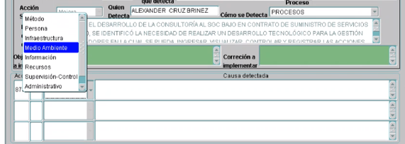
 |  |  | N/A | C. Raíz:
3. | Son los Recursos (materiales, Insumos) Entrante los generadores del problema?

 |  |  | N/A | C. Raíz:
4. | Es el Medio Ambiente o Entorno el generador del problema?

 |  |  | N/A | C. Raíz:
5. | Es el Método el generador del problema?

 |  |  | N/A | C. Raíz:
6. | Es la información la generadora del problema?

 |  |  | NO | C. Raíz:

5to PASO: SOLUCIÓN DEFINITIVA - IMPLEMENTACIÓN
 | ACC | CAUSA RAIZ | PLANES DE ACCION |  |  |  |  | RESPONSABLE | FECHA INICIO | FECHA FINAL | PLAZO SEMANA | SEGUIMIENTO |  |  |  |  | % AVANCE
1
2
3
4
5
6 |  |  |  |  |  |  |  |  |  |  |  |  |  |  |  |  |  | Anexo.
6to PASO: MECANISMOS DE ESTANDARIZACION Y COMUNICACIÓN
 | ACTIVIDADES DE ESTANDARIZACION
 | QUE |  |  |  |  |  |  | RESPONSABLE |  |  | SEGUIMIENTO |  |  |  |  | %AVANCE
 | 1
 | 2
 | 3
 | 4

 | ACTIVIDADES DE COMUNICACIÓN
 | QUE |  |  |  |  |  |  | RESPONSABLE |  |  | SEGUIMIENTO |  |  |  |  | AVANCE
 | 1
 | 2
 | 3
 | 4

 | SISTEMA PARA MEDIR LA EFICACIA DE LAS ACCIONES
 | Indicador |  | Cual? |  |  |  | Objetivo
 | Evento |  | Cuál? |  |  |  | Objetivo
 | Tiempo |  | Cuanto? |  | De |  |  | Hasta
 | Observaciones

7to PASO: CONFIRMACIÓN DE LA ELIMINACIÓN DEL PROBLEMA (EFICACIA)

 | FECHA DE EVALUACION |  |  |  |  |  |  |  |  | PERIODO EVALUADO |  |  |  |  |  | AL

 | ANÁLISIS DE DATOS BASADO EN

 | Objetivo |  |  | TOTAL EVALUADO |  |  | TOTAL CONFORMES |  |  |  | TOTAL NO CONFORMES |  |  |  | CUMPLIMIENTO

 | CONCEPTO DE CIERRE:
 | Responsable: |  |  |  |  |  |  |  |  |  |  |  |  |  | Fecha:

 | LAS MODIFICACIONES IMPLEMENTADAS SOLUCIONAN EL PROBLEMA Y CUMPLEN LA EXPECTATIVAS(CIERRE) |  |  |  |  |  |  |  |  |  |  |  | SI |  | NO

8vo FELICITACION DEL EQUIPO

 |  |  |  |  |  |  |  |  |  |  |  |  |  | CIERRE

Apoyo
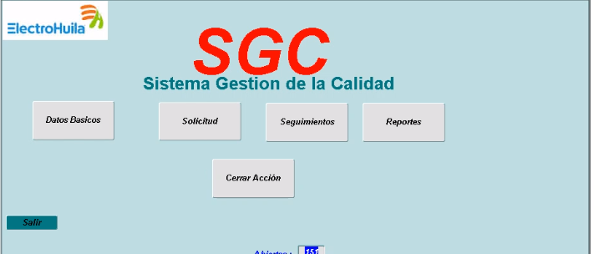
 | Electrohuila | Sugerencias Consultores
 | 1-Botones del aplicativo | 1-Botonos del aplicativo
 | Se tienen 3 botones para el proceso de acciones correctivas, Solicitud, seguimiento y cerrar la acción | Revisar si se puede dejar todo el proceso en uno solo

 | 2-Nombre del formato: | 2- Nombre del formato
 | Solicitud acciones correctivas, preventivas ó de mejora | Se sugiere el nombre de "Médodo de solución de problemas" ó "Acciones de mejora"

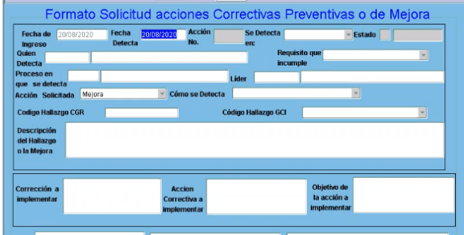

 | 3- En acción solicitada tienen: | 3-Se sugiere en acción solicitada:
 | Correctiva | Acción correctiva
 | Preventiva | Acción Preventiva
 | Mejora | Acción de mejora continua
 | Corrección
 | Corrección y Correctiva

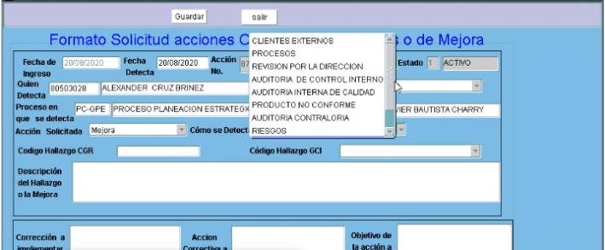
 | 4- En como se detecta? Tienen | 4- En como se detecta? Se sugiere
 |  | Ingresar el hallazgo y la evidencias por los procesos que tienen contacto directo con el tema, para eliminar los tiempos muertos entre el informe y el ingreso a al SW( revisar costo/beneficio) es una acción operativa de digitación y los asignados podrian manejarse así:

 | Clientes externos | Clientes externos: Procesos que manejan al cliente y merece Acción correctiva
 | Procesos | Procesos: Casos de análisis de datos que lo ameriten, por los procesos
 | Revisión por la dirección | Cliente interno: Ingresa el proceso generador del problema
 | Auditoría de control interno | Revisión por la dirección: Proceso de Planeación
 | Auditoría Interna de Calidad y de ente certificador | Auditoría de control interno: Proceso de control interno
 | Producto no conforme | Auditoría Interna de Calidad: Proceso de Planeación
 | Auditoría contraloría | Auditoría contraloría: Proceso de control interno
 | Riesgo

 | 5- Diagrama causa efecto tienen | 5-Diagrama causa efecto tienen
 | Método | Método
 | Persona | Persona(Compentencia, actitud)
 | Infraestructura | Infraestructura( físicas, tecnologicas, sw, máquinas)
 | Medio Ambiente | Medio Ambiente( entornos, variables de luz, temperatura, clima laboral)
 | Información | Información(erronea, sin informacion, incompleta)
0 | Recursos | Recursos(Insumos, materiales, personal, financieros )
 | Supervisión-Control( Se suguere eliminar)
 | Administrativo( se sugiere eliminar)

 | 5-1er PASO: DEFINICIÓN DEL PROBLEMA O NO CONFORMIDAD | 5-1er PASO: DEFINICIÓN DEL PROBLEMA O NO CONFORMIDAD

 | Tiene el hallazgo, pero no se registran las evidencias | Dejar hallazgo y registrar las evidencias, adjuntar anexos si sirven para tener el contexto del problem

 | 6-2do PASO EQUIPO DE TRABAJO | 6-2do PASO EQUIPO DE TRABAJO

 | Se tiene incluido un lider al arranque del formato | Dejar espacio para lider y equipo

 | 7-3do PASO: ACCIÓN CORRECTIVA INMEDIATA | 7-3do PASO: ACCIÓN CORRECTIVA INMEDIATA

 | Si tienen un espacio para definir correcciones, pequeño, y la primera PDA es de corección | Se define un espación para la corrección, responsable , fechas y seguimiento
 |  | Eliminarlo del primer pantallazo

 | 8- 4er PASO: DEFINICIÓN DE LA RAÍZ DEL PROBLEMA | 8- 4er PASO: DEFINICIÓN DE LA RAÍZ DEL PROBLEMA

 | Tienen definido los factores | Se propone dejar los factores nombrados en numeral 5, e incluir los 5 porques en cada factor

 | 9- 5to PASO: SOLUCIÓN DEFINITIVA - IMPLEMENTACIÓN | 9- 5to PASO: SOLUCIÓN DEFINITIVA - IMPLEMENTACIÓN

 | Tienen una estructura conectada a causa raiz | Se mantiene la misma estructura de Electrohuila

 | 10-6to PASO: MECANISMOS DE ESTANDARIZACION Y COMUNICACIÓN | 10-6to PASO: MECANISMOS DE ESTANDARIZACION Y COMUNICACIÓN

 | No se tiene definido en la estructura | * Se define un espacio para establecer como se estandariza y comunican la implementación de las acciones
 |  | * Se establece la forma de medir la eficacia de las acciones

 | 11- 7mo PASO CONFIRMACIÓN DE LA ELIMINACIÓN DEL PROBLEMA (EFICACIA) | 11- 7mo PASO CONFIRMACIÓN DE LA ELIMINACIÓN DEL PROBLEMA (EFICACIA)

 | Tienen un mecanismo donde el dueño de proceso envía un correo a planeación solicitando el cierre e indicando que las acciones fueron eficaces, el profesional de calidad, hace un seguimiento sobre eficacia y cierra la acción | Se deja un espacio para que con hechos y datos se confirme la eficacia, de acuerdo a lo definido en el numeral 10, etapa 6ta.

 | 12-8vo FELICITACION DEL EQUIPO | 12-8vo FELICITACION DEL EQUIPO

 | No se tiene un espacio para este item | Se sugiere tener el espacio y trabajarlo con talento humano, usar comunicados, con copia a Jefe y subgerente según el caso.

